dFR_0400_000
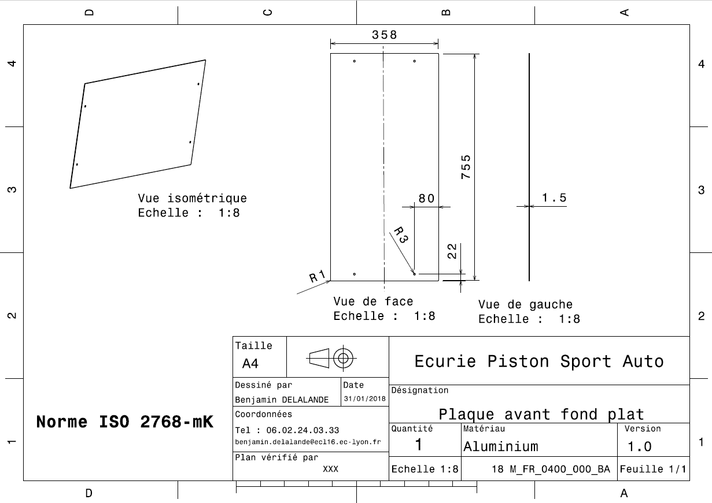
Drawing part : | FR_0400_000

dFR_0400_001
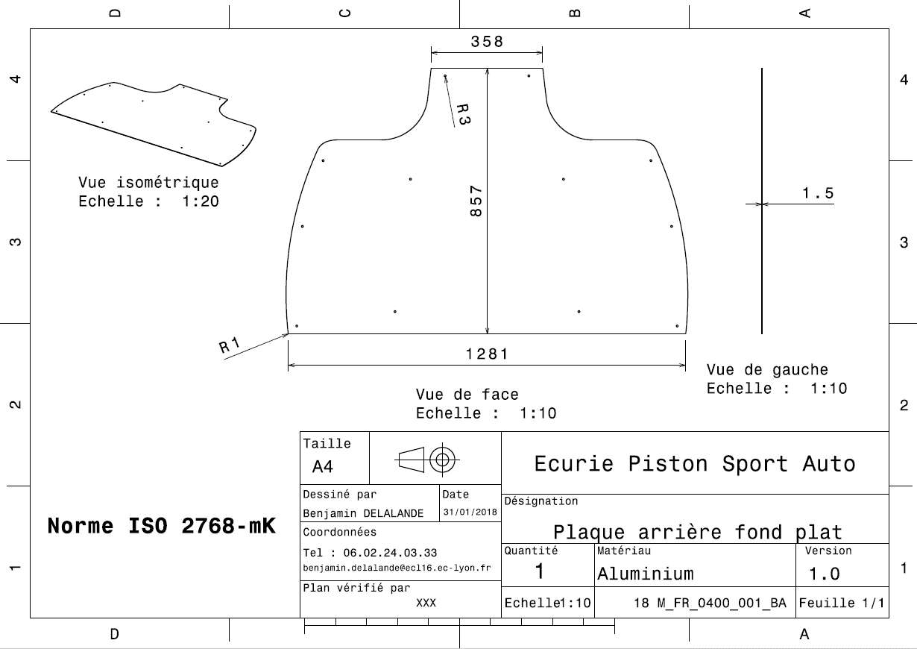
Drawing part : | FR_0400_001

dFR_0400_002
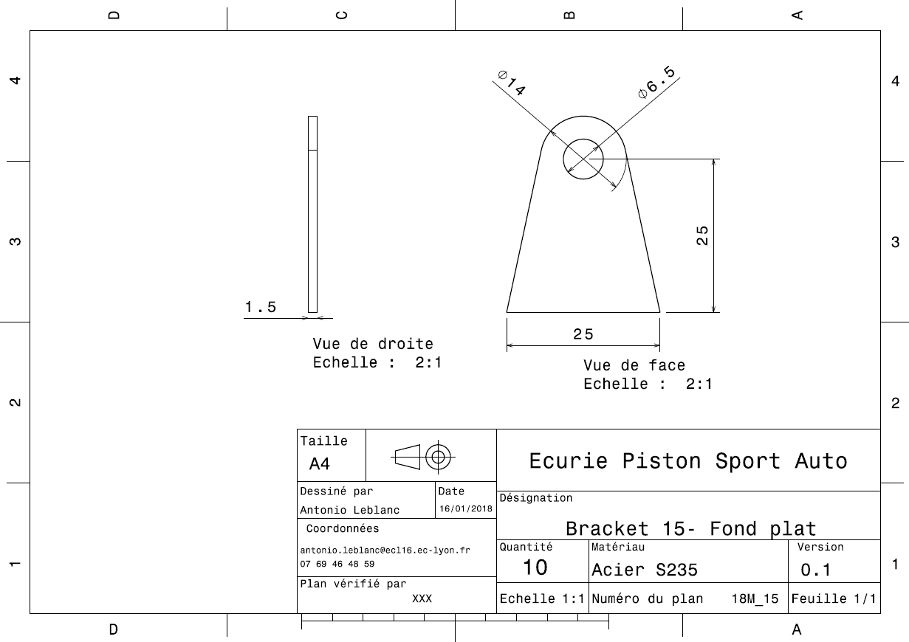
Drawing Part : | FR_0400_002

